상품제안서
잭니클라우스 5단암막 우양산 + 호텔수건 스트라이프 180g 세트 | 상품코드: S46337

 |  |  |  |  |  |  | 02-713-8555 | www.synergygift.co.kr
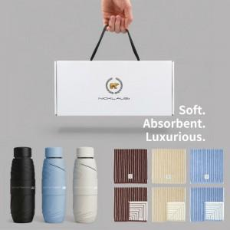 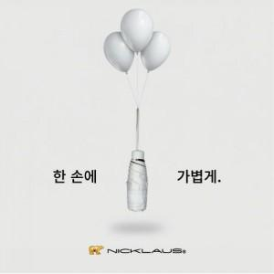 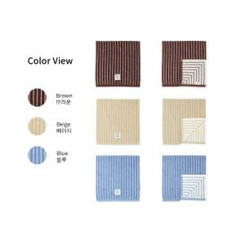

【상세/제작정보】

【인쇄/포장옵션】 | [타올인쇄] 실크, [타올인쇄] 자수, [손잡이] 손잡이실크, [원단] 원단실크 / 포장불가능

【공급단가】 | 수량 | 20~ | 100~ | 300~ | 500~ | 1,000~
*VAT별도 | 단가 | 17,900원 | 17,340원 | 16,490원 | 16,070원 | 15,650원

【상품 URL】 | https://www.synergygift.co.kr:443/src/goods_detail.php?gdno=46337

